Заказ
Компания d’Elito | BETTER TECH FOR BETTER LIFE!!! | order@delito.ru | www.delito.ru

Внимание! Перед заполнением заказа нажмите сюда для ознакомления с правилами оформления заказа! |  |  |  |  |  | Заказчик: |  | Город:
 |  |  |  |  |  | Телефон: |  | Оплата:
 |  |  |  |  |  | Дата заказа: | 2016-04-08
Бланк заказа

№ | ВЫСОТА | ШИРИНА | СОБЛЮДЕНИЕ РИСУНКА | ТИП | ЦВЕТ | ТОРЦЕВАЯ ОТДЕЛКА | АРТИКУЛ | ПРИСАДКА ПОД ПЕТЛИ | ПРИМЕЧАНИЕ
1
2
3
4
5
6
7
8
9
10
11
12
13
14
15
16
17
18
19
20
21
22
23
24
25
26
27
28
29
30
31
32
33
34
35
36
37
38
39
40
41
42
43
44
45
46
47
48
49
50
51
52
53
54
55
56
57
58
59
60
 |  |  |  |  |  |  |  | Итого фасадов: | 0
 |  |  |  |  |  | Вернуться на верх

 |  |  |  |  | Общие правила заполнения Бланка заказа
 |  |  |  |  | 1. В бланке заполняются все ячейки строки.
 |  |  |  |  | 2. В случае если часть фасадов в заказе необходимо выполнить с другими характеристиками ( отделка, цвет, нестандартная присадка под петли и т.д.) данную информацию указывать в графе "Примечание"
 |  |  |  |  | 3. При необходимости изготовления ручек, либо засверловки под них просьба связаться с менеджером.
 |  |  |  |  | 4. Для согласования заказа и расчета его стоимости, заполненый бланк, а также эскиз кухни, необходимо отправить на электронный адрес: order@delito.ru

Дополнительная информация о Вашем заказе:

 |  |  |  |  | ПРИСАДКА ПОД ПЕТЛИ
 |  |  |  |  | 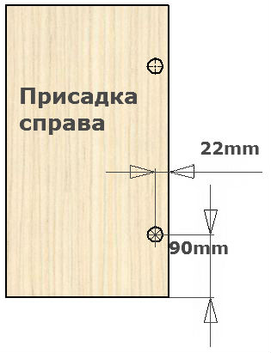 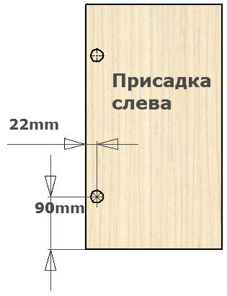

 |  |  |  |  | Вернуться на верх

 |  |  |  |  | 